Лист1
ФИО ПОЛУЧАТЕЛЯ
ГОРОД ДОСТАВКИ
ПАСПОРТНЫЕ ДАННЫЕ
ТК ДЛЯ ДОСТАВКИ
E-MAIL
НОМЕР СОТОВОГО ТЕЛЕФОНА
ФЕТР РУЛОННЫЙ 2 ММ, 1*50 М МИНИМАЛЬНАЯ ПАРТИЯ: 1 (ОДИН) РУЛОН
F101 | 6,900.00 ₽ | 1 м * 50 м
F102 | 6,900.00 ₽ | 1 м * 50 м
F103 | 6,900.00 ₽ | 1 м * 50 м
F104 | 6,900.00 ₽ | 1 м * 50 м
F105 | 6,900.00 ₽ | 1 м * 50 м
F106 | 6,900.00 ₽ | 1 м * 50 м
F107 | 6,900.00 ₽ | 1 м * 50 м
F108 | 6,900.00 ₽ | 1 м * 50 м
F109 | 6,900.00 ₽ | 1 м * 50 м
F110 | 6,900.00 ₽ | 1 м * 50 м
F111 | 6,900.00 ₽ | 1 м * 50 м
F112 | 6,900.00 ₽ | 1 м * 50 м
F113 | 6,900.00 ₽ | 1 м * 50 м
F114 | 6,900.00 ₽ | 1 м * 50 м
F115 | 6,900.00 ₽ | 1 м * 50 м
F116 | 6,900.00 ₽ | 1 м * 50 м
F117 | 6,900.00 ₽ | 1 м * 50 м
F118 | 6,900.00 ₽ | 1 м * 50 м
F119 | 6,900.00 ₽ | 1 м * 50 м
F120 | 6,900.00 ₽ | 1 м * 50 м
F121 | 6,900.00 ₽ | 1 м * 50 м
F122 | 6,900.00 ₽ | 1 м * 50 м
F123 | 6,900.00 ₽ | 1 м * 50 м
F124 | 6,900.00 ₽ | 1 м * 50 м
F125 | 6,900.00 ₽ | 1 м * 50 м
F126 | 6,900.00 ₽ | 1 м * 50 м
F127 | 6,900.00 ₽ | 1 м * 50 м
F128 | 6,900.00 ₽ | 1 м * 50 м
F129 | 6,900.00 ₽ | 1 м * 50 м
F130 | 6,900.00 ₽ | 1 м * 50 м
F131 | 6,900.00 ₽ | 1 м * 50 м
F132 | 6,900.00 ₽ | 1 м * 50 м
F133 | 6,900.00 ₽ | 1 м * 50 м
F134 | 6,900.00 ₽ | 1 м * 50 м
F135 | 6,900.00 ₽ | 1 м * 50 м
F136 | 6,900.00 ₽ | 1 м * 50 м
F137 | 6,900.00 ₽ | 1 м * 50 м
F138 | 6,900.00 ₽ | 1 м * 50 м
F139 | 6,900.00 ₽ | 1 м * 50 м
F140 | 6,900.00 ₽ | 1 м * 50 м
F141 | 6,900.00 ₽ | 1 м * 50 м
F142 | 6,900.00 ₽ | 1 м * 50 м
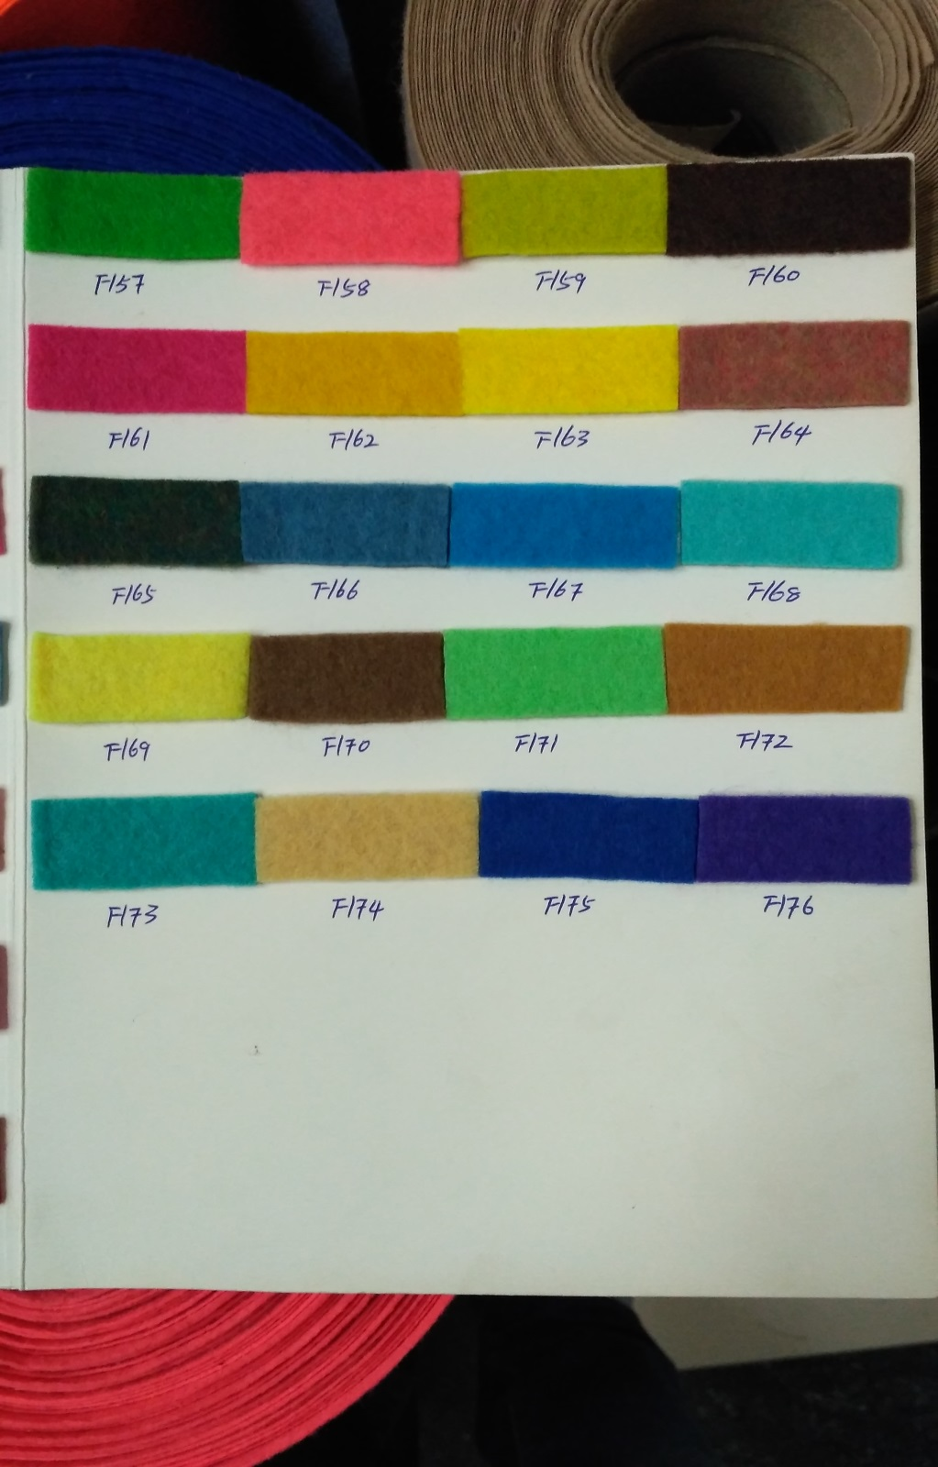
F143 | 6,900.00 ₽ | 1 м * 50 м
F144 | 6,900.00 ₽ | 1 м * 50 м
F145 | 6,900.00 ₽ | 1 м * 50 м
F146 | 6,900.00 ₽ | 1 м * 50 м
F147 | 6,900.00 ₽ | 1 м * 50 м
F148 | 6,900.00 ₽ | 1 м * 50 м
F149 | 6,900.00 ₽ | 1 м * 50 м
F150 | 6,900.00 ₽ | 1 м * 50 м
F151 | 6,900.00 ₽ | 1 м * 50 м
F152 | 6,900.00 ₽ | 1 м * 50 м
F153 | 6,900.00 ₽ | 1 м * 50 м
F154 | 6,900.00 ₽ | 1 м * 50 м
F155 | 6,900.00 ₽ | 1 м * 50 м
F156 | 6,900.00 ₽ | 1 м * 50 м
F157 | 6,900.00 ₽ | 1 м * 50 м
F158 | 6,900.00 ₽ | 1 м * 50 м
F159 | 6,900.00 ₽ | 1 м * 50 м
F160 | 6,900.00 ₽ | 1 м * 50 м
F161 | 6,900.00 ₽ | 1 м * 50 м
F162 | 6,900.00 ₽ | 1 м * 50 м
F163 | 6,900.00 ₽ | 1 м * 50 м
F164 | 6,900.00 ₽ | 1 м * 50 м
F165 | 6,900.00 ₽ | 1 м * 50 м
F166 | 6,900.00 ₽ | 1 м * 50 м
F167 | 6,900.00 ₽ | 1 м * 50 м
F168 | 6,900.00 ₽ | 1 м * 50 м
F169 | 6,900.00 ₽ | 1 м * 50 м
F170 | 6,900.00 ₽ | 1 м * 50 м
F171 | 6,900.00 ₽ | 1 м * 50 м
F172 | 6,900.00 ₽ | 1 м * 50 м
F173 | 6,900.00 ₽ | 1 м * 50 м
F174 | 6,900.00 ₽ | 1 м * 50 м
F175 | 6,900.00 ₽ | 1 м * 50 м
F176 | 6,900.00 ₽ | 1 м * 50 м
 |  |  | 0

